상품제안서
AP21 스프링 다이어리 25절 | 상품코드: S48305

 |  |  |  |  |  |  | 02-713-8555 | www.synergygift.co.kr
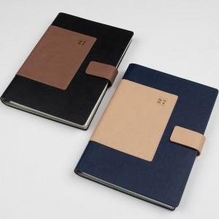 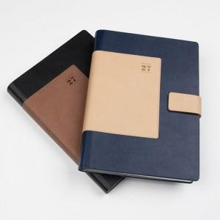 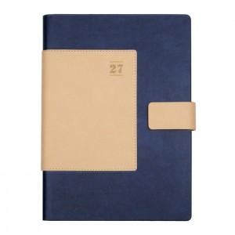

【상세/제작정보】 | ※ 조각 기본 60*20mm (초과 시 추가 비용 발생)<br><br>

【인쇄/포장옵션】 | 불박 / 포장불가능

【공급단가】 | 수량 | 50~ | 100~ | 300~ | 1,000~ | 3,000~
*VAT별도 | 노트식 | 9,300원 | 9,030원 | 8,690원 | 8,350원 | 8,180원
 | 1면2일 | 9,800원 | 9,530원 | 9,190원 | 8,850원 | 8,680원
 | 1면1일 | 10,000원 | 9,730원 | 9,390원 | 9,050원 | 8,900원

【상품 URL】 | https://www.synergygift.co.kr:443/src/goods_detail.php?gdno=48305

